Aussenjalousien
ISOTRA a.s. |  |  |  |  |  |  | ISOTRA a.s. |  |  |  |  |  | ISOTRA a.s.
Bílovecká 2411/1, 746 01 Opava |  | TEL.: +420 553 685 101 | FAX: +420 553 685 110 |  | www.isotra.cz |  | Bílovecká 2411/1, 746 01 Opava | TEL.: +420 553 685 101 | FAX: +420 553 685 110 | www.isotra.cz |  |  | Bílovecká 2411/1, 746 01 Opava | TEL.: +420 553 685 101 | FAX: +420 553 685 110 | www.isotra.cz
Bestellungsformular Aussenjalousien |  |  |  |  |  | 1/3 | Bestellungsformular Aussenjalousien |  |  |  |  | 2/3 | Bestellungsformular Aussenjalousien |  |  |  |  | 3/3
Aussenjalousien Cetta, Setta und Zetta - Schräg |  |  |  |  |  |  | Aussenjalousien Cetta, Setta und Zetta - Schräg |  |  |  |  |  | Aussenjalousien Cetta, Setta und Zetta - Schräg

Bestellung |  |  |  | Auftraggeber
Bestellung Nr.: |  |  |  | Id.-Nr.:
 |  |  |  | St.-Id.-Nr.:
Bestellt am: |  |  |  | Rechnungs-anschrift:

Telefon:
 |  |  |  | Lieferungs-anschrift:
Liefertermin:

Position | 1
Anzahl | 2
Produkt-Abkürzung 2 | 3
Breite (mm) | 4
Höhe (mm) | 5
Produkttyp | 6
Lamelle-Typ | 7
Form schräg jalousien | 8
Lamelle-Farbe | 9
Leiterkordel-Typ | 10
DUO Höhe (mm) | 11
Gekoppelte Anlagen | 12
Betätigungs-Position | 13
Betätigungs-Art | 14
Betätingungs-Länge (mm) | 15
Kardan-Länge (mm) | 16
Durchführungsdorn-Länge (mm) | 17
Getriebe-Art | 18
Getriebe-Position (mm) | 19
Kurbel-Farbe | 20
Oberschiene (Box)-Material | 21
Oberschiene-Anpassung links (mm) | 22
Oberschiene-Anpassung rechts (mm) | 23
Oberschiene (Box)-Farbe | 24
Unterschiene-Farbe | 25
Art der Führung | 26
Führung-links | 27
Führung-links-Farbe | 28
Führungshalter-links | 29
Führungshalter-links-Farbe | 30
Führung-rechts | 31
Führung-rechts-Farbe | 32
Führungshalter-rechts | 33
Führungshalter-rechts-Farbe | 34
Jalousie-Halter | 35
Maß der Blende "A" (mm) | 36
Zusätzliche Seilführung-Anzahl | 37
Zusätzliche Seilführung-Halter | 38
Zusätzliche Seilführung-Halterfarbe | 39
Verpackung | 40
Zusätz. Seilführung L1 - Achse (mm) | 41
Zusätz. Seilführung L2 - Achse (mm) | 42
Zusätz. Seilführung L3 - Achse (mm) | 43
Abmessungen "B" (mm) | 44
Abmessungen "B1" (mm) | 45
Abmessungen "C" (mm) | 46
Bemerkung | 47

Es gelten ausdrücklich die AGB und Reklamationsordnung der ISOTRA a. s., die unter diesem link zugänglich sind: |  |  |  |  |  | Gültigkeit: ab 06.11.2025. | Es gelten ausdrücklich die AGB und Reklamationsordnung der ISOTRA a. s., die unter diesem link zugänglich sind: |  |  |  | Gültigkeit: ab 06.11.2025. |  | Es gelten ausdrücklich die AGB und Reklamationsordnung der ISOTRA a. s., die unter diesem link zugänglich sind: |  |  |  | Gültigkeit: ab 06.11.2025.
http://www.isotra-jalousien.de/allgemeine-geschaftsbedingungen |  |  | http://www.isotra-jalousien.de/reklamationsordnung |  |  |  | http://www.isotra-jalousien.de/allgemeine-geschaftsbedingungen |  | http://www.isotra-jalousien.de/reklamationsordnung |  |  |  | http://www.isotra-jalousien.de/allgemeine-geschaftsbedingungen |  | http://www.isotra-jalousien.de/reklamationsordnung
ISOTRA a.s.
Bílovecká 2411/1, 746 01 Opava |  | TEL.: +420 553 685 101 | FAX: +420 553 685 110 |  | www.isotra.cz
Bestellungsformular Aussenjalousien - Anweisungen

Tvar šikminy | 8 | Form schräg jalousien Siehe das Blatt "Anweisungen".

Getriebe-Position (mm) | 19 | 0 - Getriebeachse ist bündig mit der Außenkante von der Oberschiene, bei den seilgeführten Anlagen mit dem Ende der Lamelle. Soll das Getriebe in der Oberschiene eingeschoben sein, den Wert mit dem Minuszeichen angeben, soll es außenliegend sein, den Wert mit dem Pluszeichen angeben.

Oberschiene-Kürzung links (mm) | 22 | Schreiben Sie die Kürzung oder Verlängerung der Oberschiene von links. Für die Kürzung schreiben Sie "-", für die Verlängerung schreiben Sie "+".

Oberschiene-Kürzung rechts (mm) | 23 | Schreiben Sie die Kürzung oder Verlängerung der Oberschiene von links. Für die Kürzung schreiben Sie "-", für die Verlängerung schreiben Sie "+".

Maß der Blende "A" (mm) | 36 | Schreiben Sie die Höhe der Blende - Maß A. Nötig für die Feststellung der Halterverlängerung.

Zusätl. Seilführung L1 - Achse (mm) | 41 | Schreiben Sie die Achse des ersten zusätzlichen Seiles von links.

Zusätl. Seilführung L2 - Achse (mm) | 42 | Schreiben Sie die Achse des zweiten zusätzlichen Seiles von links.

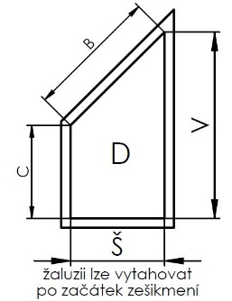
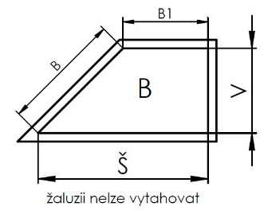
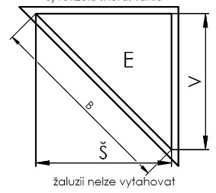
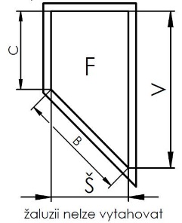
Zusätl. Seilführung L3 - Achse (mm) | 43 | Schreiben Sie die Achse des dritten zusätzlichen Seiles von links.

Abmessungen "B" (mm) | 44 | Maß "B" in mm eingeben

Abmessungen "B1" (mm) | 45 | Maß "B1" in mm eingeben

Abmessungen "C" (mm) | 46 | Maß "C" in mm eingeben

Es gelten ausdrücklich die AGB und Reklamationsordnung der ISOTRA a. s., die unter diesem link zugänglich sind: |  |  |  |  |  | Gültigkeit: ab 06.11.2025.
http://www.isotra-jalousien.de/allgemeine-geschaftsbedingungen |  |  | http://www.isotra-jalousien.de/reklamationsordnung

